Justesse


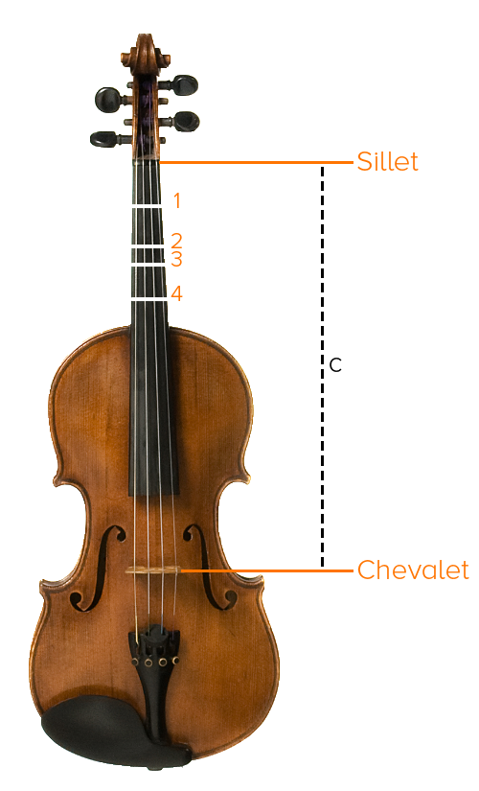
Formule pour trouver l'emplacement précis des notes sur le violon

Il existe une formule mathématique pour trouver l'endroit précis où un doigt doit être
placé sur une corde de manière à couper la corde au bon endroit et produire une note juste.
Soyez sans crainte, on fait tous les calculs pour vous. Pour les intéressés, voici cette formule.

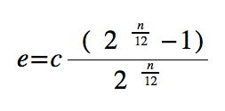

e : emplacement de la note recherchée sur le violon à partir du sillet
c : longueur de la corde du sillet au chevalet
n : numéro du demi-ton recherché (exemple sur la : la# = 1, si = 2, do = 3, etc.)

Exemple pour une note :

n | 2 | e demi-ton à partir du sillet
c | 33 | cm de long entre le sillet et le chevalet
e | 3.60 | cm à partir du sillet, se situe le demi-ton recherché (n)

Collants :

Étant donné que les collants doivent être placés sur le 2e, 4e, 5e et 7e demi-ton après
le sillet sur votre violon, entrez la longueur de la corde de votre instrument ci-dessous
et on trouvera pour vous à quelle distance du sillet placer chaque collant.

Longueur d'une de vos cordes : |  |  | 33 | cm, du sillet au chevalet.
1er collant (2e demi-ton) à placer à |  |  | 3.60 | cm du sillet, sans dépasser cette mesure.
2e collant (4e demi-ton) à placer à |  |  | 6.81 | cm du sillet, sans dépasser cette mesure.
3e collant (5e demi-ton) à placer à |  |  | 8.28 | cm du sillet, sans dépasser cette mesure.
4e collant (7e demi-ton) à placer à |  |  | 10.98 | cm du sillet, sans dépasser cette mesure.

Note important ! Le violon doit être accordé au préalable, sinon même si le collant est au
bon endroit, la note sera fausse. De plus, je vous suggère fortement de contre-vérifier les
notes, une fois les collants placés, à l'aide d'un accordeur. C'est lui qui aura le mot final !

